Hoja3
Identificador | Proceso de Agregar items al pedido
Breve descripción | Corresponde al registro de items en el pedido realizado por el cliente
Objetivo que se logra con la ejecución del proceso | Permitir que el usuario registre los productos deseados en el pedido actual, reflejando cada ítem con su nombre/ID y cantidad.
Ejecutores del proceso | Usuario y Sistema
Disparador para el proceso (describe que evento o momento inicia el proceso) | El usuario selecciona en el menú de registro de pedido la opción de agregar ítems al pedido.
Pasos del proceso (se puede agregar un diagrama de flujo) | 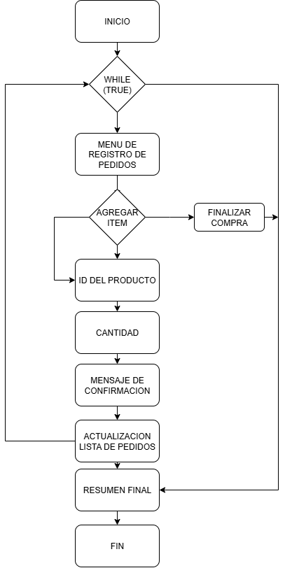

Punto de salida (describe como el proceso puede ser terminado después de ser completado con éxito) | El proceso termina cuando el sistema confirma que el producto fue agregado y el usuario decide no ingresar más ítems, retornando al menú de pedidos.
Puntos de interrupción (describe los eventos cuando el proceso puede ser terminado en el transcurso de su ejecución) | Cuando el usuario ingresa un producto inexistente. Cuando el usuario digita una cantidad inválida o negativa. Cuando el sistema no logra registrar el producto en el pedido.

